ราศี
 |  |  | คำศัพท์ | คำอ่าน | คำแปล
 |  |  | Aries | แอ – รีส | ราศีเมษ
 |  |  | Taurus | ทัว – รัส | ราศีพฤษก | ราศีกรกฏ | 4
 |  |  | Gemini | เจ – เม – นี่ | ราศีเมถุน | ราศีกันย์ | 6
 |  |  | Cancer | แคน – เซอร์ | ราศีกรกฎ | ราศีกุมภ์ | 11
2021-01-14 | 44210 | ราศีธนู | Leo | ลี – โอ | ราศีสิงห์ | ราศีตุลย์ | 7
2021-02-13 | 44240 | ราศีมังกร | Virgo | เวอร์ – โก้ | ราศีกันย์ | ราศีธนู | 9
2021-03-14 | 44269 | ราศีกุมภ์ | Libra | ลิ – บร้า | ราศีตุลย์ | ราศีพฤษก | 2
2021-04-13 | 44299 | ราศีมีน | Scorpio | สคอร์- พิ – โอ | ราศีพิจิก | ราศีพิจิก | 8
2021-05-14 | 44330 | ราศีเมษ | Sagittarius | ซา – จิท – แท – เรียส | ราศีธนู | ราศีมังกร | 10
2021-06-14 | 44361 | ราศีพฤษก | Capricorn | แคป – พริ – เคิน | ราศีมังกร | ราศีมีน | 12
2021-07-15 | 44392 | ราศีเมถุน | Aquarius | อะ – แคว – เรียส | ราศีกุมภ์ | ราศีเมถุน | 3
2021-08-17 | 44425 | ราศีกรกฏ | Pisces | ไพซ์ – ซีส | ราศีมีน | ราศีเมษ | 1
2021-09-17 | 44456 | ราศีสิงห์ |  |  |  | ราศีสิงห์ | 5
2021-10-17 | 44486 | ราศีกันย์
2021-11-16 | 44516 | ราศีตุลย์
2021-12-16 | 44546 | ราศีพิจิก
2021-12-31 | 44561 | ราศีธนู

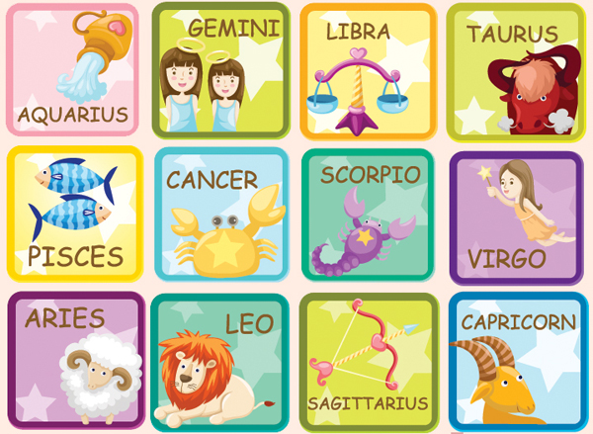

 |  |  |  |  | ดูดวงไพ่ยิปซี 12 ราศี ประจำวันที่ 17 - 23 กันยายน 2555

Gen
https://en.wikipedia.org/wiki/Generation_X#/media/File:Generation_timeline.svg

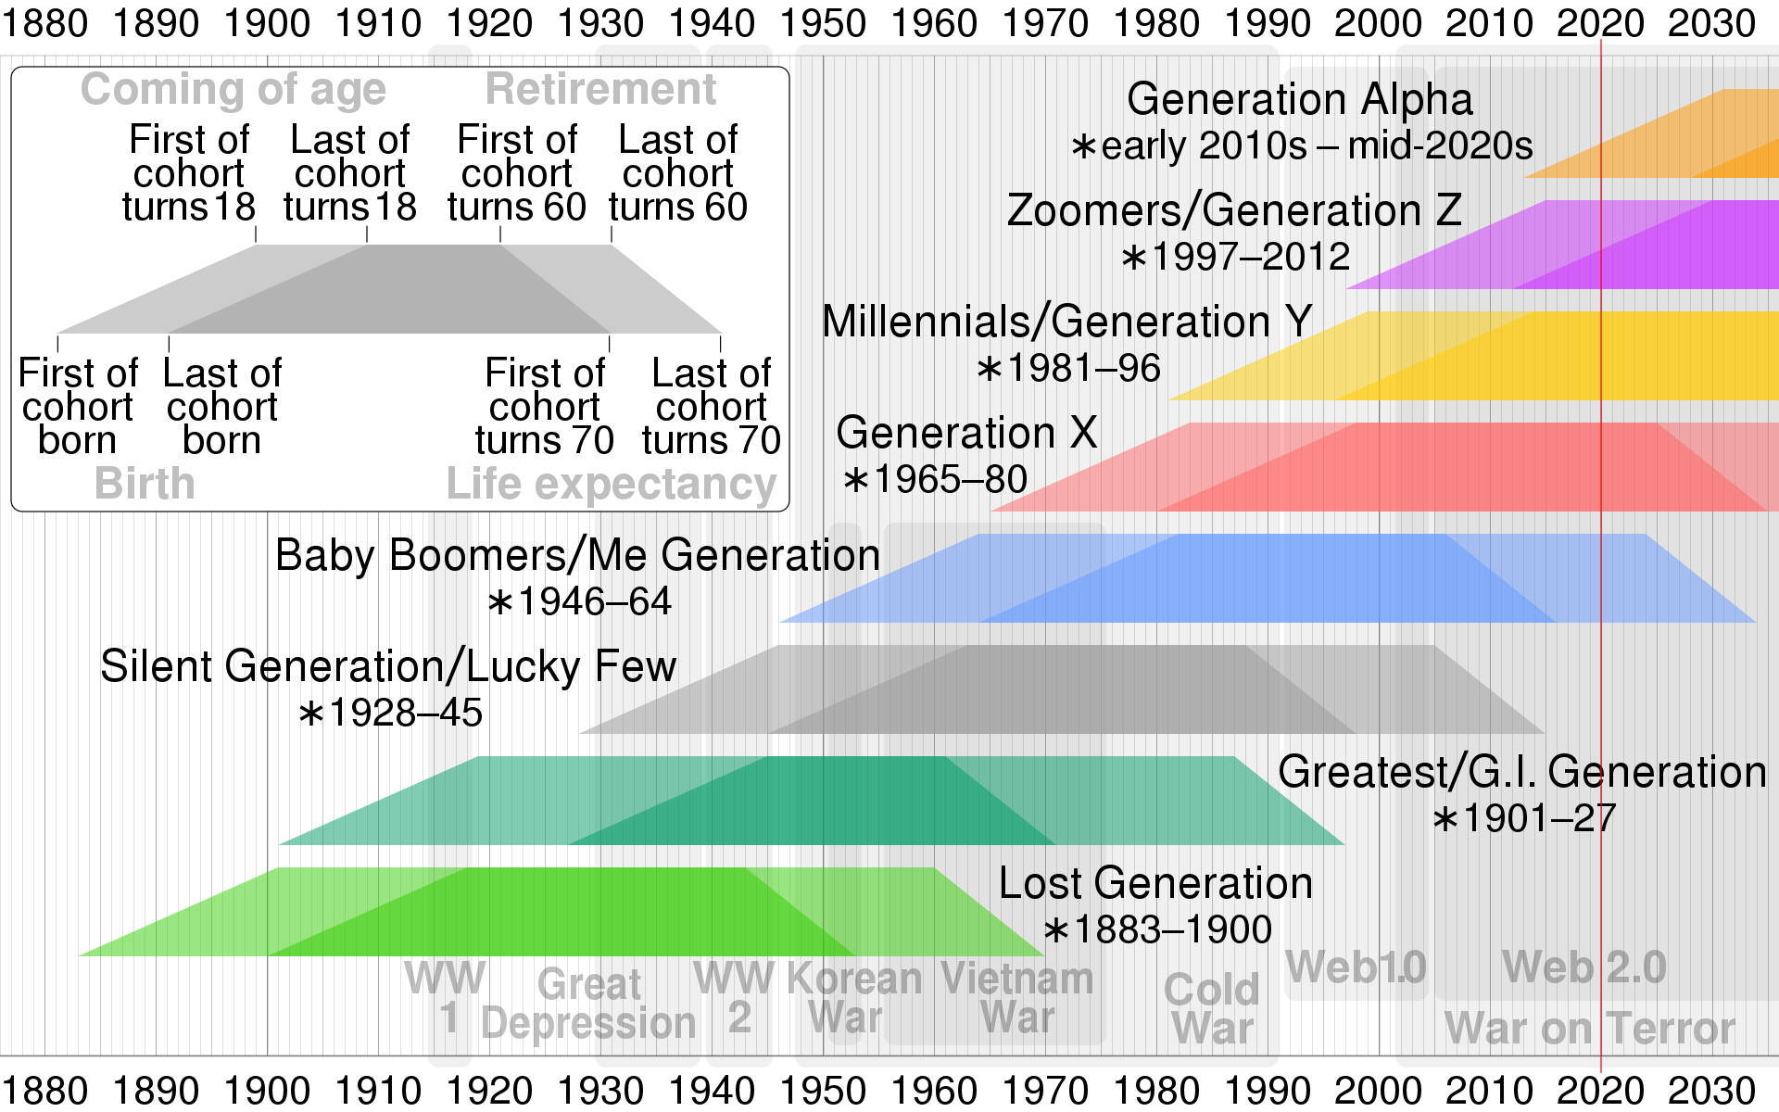

 | from | to | 2021 | 2021
Gen-X | 1965 | 1980 | 41 | 56
Gen-Y | 1981 | 1996 | 25 | 40
Gen-Z | 1997 | 2012 | 9 | 24

